Subject information
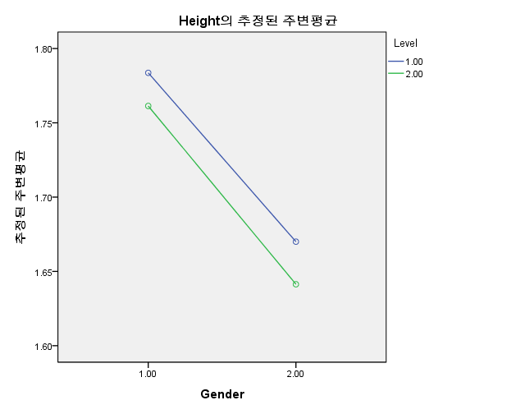
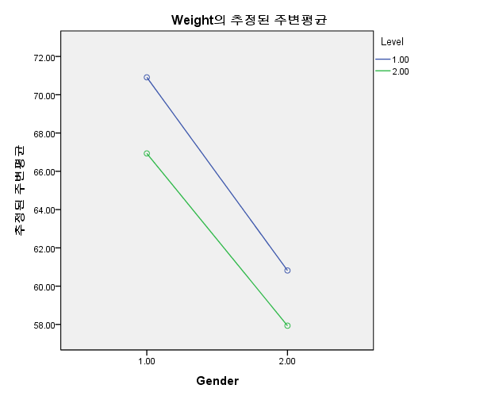
 |  |  | Group#
 |  |  | Elite_male | 1 | Int_male | 2 | Elite_female | 3 | Int_female | 4

 |  |  |  | Height |  |  | Weight |  |  | Years |  | Career
 |  |  |  | unit | m |  | unit | kg |  | unit | y | unit | y

 |  |  | Group#
Elite_male | S_1 | 1 | 1 | 1.75 |  |  | 68 |  |  | 21 |  | 10
 | S_2 | 1 | 1 | 1.86 |  |  | 65 |  |  | 20 |  | 9
 | S_3 | 1 | 1 | 1.73 |  |  | 65 |  |  | 20 |  | 8
 | S_4 | 1 | 1 | 1.81 |  |  | 70 |  |  | 20 |  | 7
 | S_5 | 1 | 1 | 1.76 |  |  | 69 |  |  | 21 |  | 8
 | S_6 | 1 | 1 | 1.76 |  |  | 75 |  |  | 22 |  | 9
 | S_7 | 1 | 1 | 1.86 |  |  | 80 |  |  | 21 |  | 11
 | S_8 | 1 | 1 | 1.85 |  |  | 79 |  |  | 20 |  | 7
 | S_9 | 1 | 1 | 1.78 |  |  | 77 |  |  | 20 |  | 6
 | S_10 | 1 | 1 | 1.68 |  |  | 63 |  |  | 21 |  | 8
 | S_11 | 1 | 1 | 1.78 |  |  | 69 |  |  | 20 |  | 9
Int_male | S_1 | 1 | 2 | 1.79 |  |  | 65 |  |  | 21 |  | 3
 | S_2 | 1 | 2 | 1.73 |  |  | 72 |  |  | 20 |  | 2
 | S_3 | 1 | 2 | 1.79 |  |  | 71 |  |  | 20 |  | 4
 | S_4 | 1 | 2 | 1.80 |  |  | 64 |  |  | 20 |  | 2
 | S_5 | 1 | 2 | 1.80 |  |  | 63 |  |  | 21 |  | 5
 | S_6 | 1 | 2 | 1.80 |  |  | 68 |  |  | 22 |  | 3
 | S_7 | 1 | 2 | 1.59 |  |  | 63 |  |  | 20 |  | 4
 | S_8 | 1 | 2 | 1.77 |  |  | 70 |  |  | 21 |  | 3
 | S_9 | 1 | 2 | 1.70 |  |  | 64 |  |  | 25 |  | 2
 | S_10 | 1 | 2 | 1.76 |  |  | 68 |  |  | 24 |  | 3
 | S_11 | 1 | 2 | 1.78 |  |  | 64 |  |  | 21 |  | 4
 | S_12 | 1 | 2 | 1.80 |  |  | 78 |  |  | 20 |  | 5
 | S_13 | 1 | 2 | 1.76 |  |  | 58 |  |  | 21 |  | 2
 | S_14 | 1 | 2 | 1.73 |  |  | 60 |  |  | 22 |  | 3
 | S_15 | 1 | 2 | 1.82 |  |  | 76 |  |  | 23 |  | 3
Elite_female | S_1 | 2 | 1 | 1.70 |  |  | 70 |  |  | 23 |  | 13
 | S_2 | 2 | 1 | 1.65 |  |  | 59 |  |  | 22 |  | 9
 | S_3 | 2 | 1 | 1.60 |  |  | 55 |  |  | 21 |  | 11
 | S_4 | 2 | 1 | 1.68 |  |  | 65 |  |  | 20 |  | 9
 | S_5 | 2 | 1 | 1.64 |  |  | 56 |  |  | 20 |  | 9
 | S_6 | 2 | 1 | 1.85 |  |  | 68 |  |  | 25 |  | 11
 | S_7 | 2 | 1 | 1.67 |  |  | 59 |  |  | 20 |  | 11
 | S_8 | 2 | 1 | 1.65 |  |  | 61 |  |  | 21 |  | 11
 | S_9 | 2 | 1 | 1.69 |  |  | 66 |  |  | 21 |  | 10
 | S_10 | 2 | 1 | 1.64 |  |  | 52 |  |  | 28 |  | 8
 | S_11 | 2 | 1 | 1.60 |  |  | 58 |  |  | 20 |  | 9
Int_female | S_1 | 2 | 2 | 1.70 |  |  | 66 |  |  | 21 |  | 2
 | S_2 | 2 | 2 | 1.67 |  |  | 56 |  |  | 22 |  | 3
 | S_3 | 2 | 2 | 1.62 |  |  | 53 |  |  | 21 |  | 2
 | S_4 | 2 | 2 | 1.70 |  |  | 62 |  |  | 19 |  | 1
 | S_5 | 2 | 2 | 1.63 |  |  | 56 |  |  | 21 |  | 2
 | S_6 | 2 | 2 | 1.69 |  |  | 60 |  |  | 21 |  | 2
 | S_7 | 2 | 2 | 1.65 |  |  | 65 |  |  | 24 |  | 2
 | S_8 | 2 | 2 | 1.65 |  |  | 65 |  |  | 22 |  | 3
 | S_9 | 2 | 2 | 1.62 |  |  | 62 |  |  | 25 |  | 3
 | S_10 | 2 | 2 | 1.64 |  |  | 51 |  |  | 22 |  | 1
 | S_11 | 2 | 2 | 1.59 |  |  | 54 |  |  | 20 |  | 2
 | S_12 | 2 | 2 | 1.64 |  |  | 60 |  |  | 21 |  | 2
 | S_13 | 2 | 2 | 1.62 |  |  | 49 |  |  | 23 |  | 3
 | S_14 | 2 | 2 | 1.66 |  |  | 62 |  |  | 21 |  | 2
 | S_15 | 2 | 2 | 1.54 |  |  | 48 |  |  | 21 |  | 2
 |  |  |  | Height |  |  | Weight |  |  | Years |  | Career
1 | Mean |  |  | 1.78 | 1.78 |  | 70.91 | 70.91 |  | 20.55 | 20.55 | 8.36 | 8.36
 | SD |  |  | 0.06 | 0.06 |  | 5.92 | 5.92 |  | 0.69 | 0.69 | 1.43 | 1.43

2 | Mean |  |  | 1.76 | 1.76 |  | 66.93 | 66.93 |  | 21.40 | 21.40 | 3.20 | 3.20
 | SD |  |  | 0.06 | 0.06 |  | 5.65 | 5.65 |  | 1.55 | 1.55 | 1.01 | 1.01

3 | Mean |  |  | 1.67 | #DIV/0! |  | 60.82 | #DIV/0! |  | 21.91 | #DIV/0! | 10.09 | #DIV/0!
 | SD |  |  | 0.07 | #DIV/0! |  | 5.74 | #DIV/0! |  | 2.55 | #DIV/0! | 1.45 | #DIV/0!

4 | Mean |  |  | 1.64 | #DIV/0! |  | 57.93 | #DIV/0! |  | 21.60 | #DIV/0! | 2.13 | #DIV/0!
 | SD |  |  | 0.04 | #DIV/0! |  | 5.96 | #DIV/0! |  | 1.50 | #DIV/0! | 0.64 | #DIV/0!

 |  |  |  | Height |  |  |  |  |  |  |  |  | Weight
 |  |  |  | 개체-간 효과 검정 |  |  |  |  |  |  |  |  | 개체-간 효과 검정
 |  |  |  | 종속 변수:Height |  |  |  |  |  |  |  |  | 종속 변수:Weight
 |  |  |  | 소스 | 제 III 유형 제곱합 | 자유도 | 평균 제곱 | F | 유의확률 |  |  |  | 소스 | 제 III 유형 제곱합 | 자유도 | 평균 제곱 | F | 유의확률
 |  |  |  | 수정 모형 | 0.187 | 3 | 0.062 | 19.922 | 0.000 |  |  |  | 수정 모형 | 1316.896 | 3 | 438.965 | 12.971 | 0.000
 |  |  |  | 절편 | 149.163 | 1 | 149.163 | 47604.774 | 0.000 |  |  |  | 절편 | 208916.812 | 1 | 208916.812 | 6173.315 | 0.000
 |  |  |  | Gender | 0.173 | 1 | 0.173 | 55.278 | 0.000 |  |  |  | Gender | 1156.469 | 1 | 1156.469 | 34.173 | 0.000
 |  |  |  | Level | 0.008 | 1 | 0.008 | 2.631 | 0.111 |  |  |  | Level | 149.350 | 1 | 149.350 | 4.413 | 0.041
 |  |  |  | Gender * Level | 0.000 | 1 | 0.000 | 0.041 | 0.840 |  |  |  | Gender * Level | 3.776 | 1 | 3.776 | 0.112 | 0.740
 |  |  |  | 오차 | 0.150 | 48 | 0.003 |  |  |  |  |  | 오차 | 1624.412 | 48 | 33.842
 |  |  |  | 합계 | 152.767 | 52 |  |  |  |  |  |  | 합계 | 215166.000 | 52
 |  |  |  | 수정 합계 | 0.338 | 51 |  |  |  |  |  |  | 수정 합계 | 2941.308 | 51

Boundary
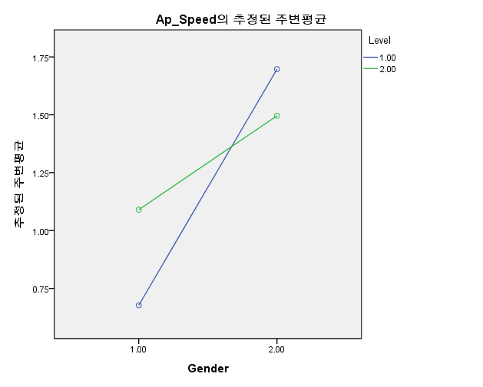
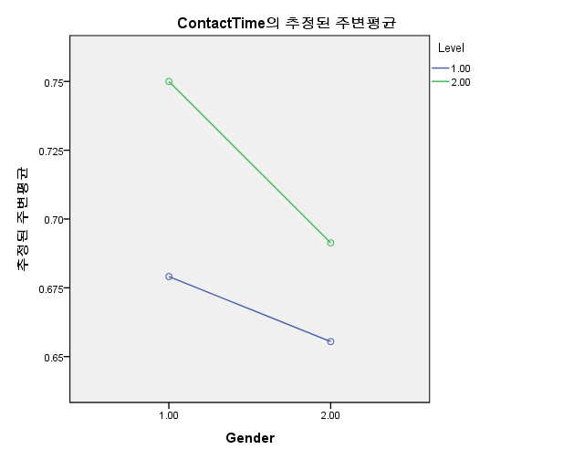
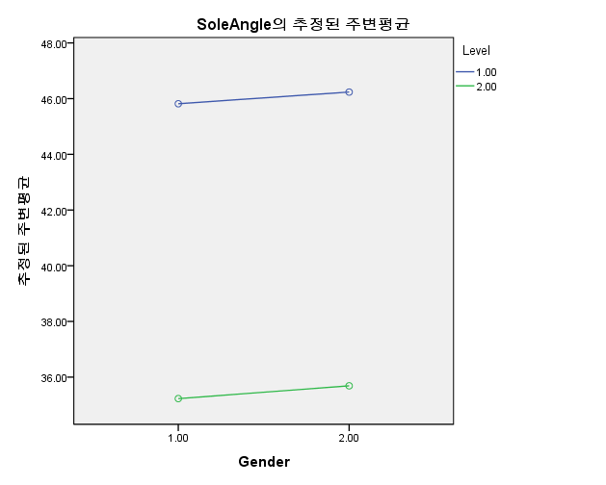
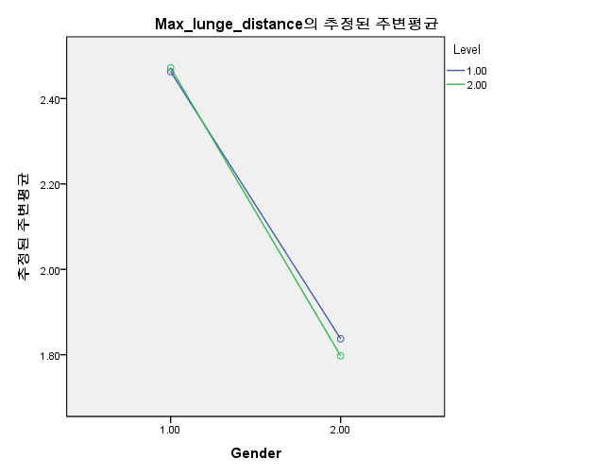
 |  | Group#
 |  | Elite_male | 1 | Int_male | 2 | Elite_female | 3 | Int_female | 4

 |  |  | Approaching Speed |  |  | Contact time |  |  | Initial Shoe angle |  | Maximal lunge distance
 |  |  | unit | m/s |  | unit | s |  | unit | deg | unit | m

 |  | Group# | Right | Left |  | Right | Left |  | Right | Left | Right | Left
Elite_male | S_1 | 1 | 0.73 | 1.61 |  | 0.58 | 0.57 |  | 52.66 | 50.30 | 2.52 | 2.61
 | S_2 | 1 | 0.87 | 0.76 |  | 0.67 | 0.77 |  | 47.50 | 44.14 | 2.64 | 2.85
 | S_3 | 1 | 0.53 | 0.65 |  | 0.55 | 0.59 |  | 45.17 | 42.18 | 2.38 | 2.62
 | S_4 | 1 | 0.44 | 0.87 |  | 0.47 | 0.49 |  | 39.98 | 43.35 | 2.66 | 2.83
 | S_5 | 1 | 0.72 | 0.93 |  | 0.96 | 1.02 |  | 53.10 | 51.67 | 2.40 | 2.26
 | S_6 | 1 | 0.59 | 0.79 |  | 0.68 | 0.64 |  | 49.22 | 49.34 | 2.38 | 2.65
 | S_7 | 1 | 0.98 | 0.78 |  | 0.61 | 0.67 |  | 49.88 | 49.69 | 2.34 | 2.73
 | S_8 | 1 | 0.72 | 0.37 |  | 0.78 | 0.80 |  | 43.97 | 42.45 | 2.34 | 2.80
 | S_9 | 1 | 0.56 | 0.85 |  | 0.66 | 0.70 |  | 41.77 | 40.45 | 2.46 | 2.63
 | S_10 | 1 | 0.75 | 0.58 |  | 0.78 | 0.78 |  | 38.12 | 35.35 | 2.66 | 2.80
 | S_11 | 1 | 0.56 | 0.80 |  | 0.73 | 0.73 |  | 42.62 | 41.52 | 2.31 | 2.48
Int_male | S_1 | 2 | 0.98 | 0.26 |  | 0.79 | 0.84 |  | 31.88 | 32.63 | 2.35 | 2.40
 | S_2 | 2 | 0.67 | 0.43 |  | 0.80 | 0.82 |  | 30.20 | 24.07 | 2.42 | 2.47
 | S_3 | 2 | 0.91 | 0.28 |  | 0.72 | 0.81 |  | 35.98 | 34.41 | 2.46 | 2.55
 | S_4 | 2 | 1.13 | 0.72 |  | 0.71 | 0.74 |  | 35.38 | 33.60 | 2.60 | 2.52
 | S_5 | 2 | 0.98 | 0.61 |  | 0.69 | 0.68 |  | 25.93 | 20.73 | 2.48 | 2.48
 | S_6 | 2 | 1.74 | 1.42 |  | 0.67 | 0.82 |  | 35.99 | 28.90 | 2.53 | 2.49
 | S_7 | 2 | 1.09 | 0.92 |  | 0.72 | 0.71 |  | 33.93 | 28.87 | 2.32 | 2.47
 | S_8 | 2 | 1.00 | 0.68 |  | 0.69 | 0.80 |  | 34.14 | 28.48 | 2.52 | 2.77
 | S_9 | 2 | 0.62 | 0.41 |  | 0.85 | 0.78 |  | 38.81 | 34.10 | 2.38 | 2.45
 | S_10 | 2 | 0.84 | 0.81 |  | 0.67 | 0.99 |  | 37.55 | 37.41 | 2.65 | 2.92
 | S_11 | 2 | 1.10 | 0.47 |  | 0.71 | 0.71 |  | 28.32 | 26.13 | 2.59 | 2.56
 | S_12 | 2 | 1.26 | 0.73 |  | 1.18 | 0.94 |  | 48.77 | 42.59 | 2.60 | 2.68
 | S_13 | 2 | 1.48 | 1.78 |  | 0.62 | 0.61 |  | 36.77 | 34.05 | 2.31 | 2.44
 | S_14 | 2 | 1.12 | 0.72 |  | 0.72 | 0.80 |  | 39.56 | 39.91 | 2.46 | 2.56
 | S_15 | 2 | 1.43 | 0.68 |  | 0.71 | 0.67 |  | 35.22 | 33.02 | 2.41 | 2.42
Elite_female | S_1 | 3 | 1.86 | 1.97 |  | 0.58 | 0.57 |  | 52.58 | 51.69 | 1.84 | 1.95
 | S_2 | 3 | 1.80 | 1.88 |  | 0.60 | 0.58 |  | 50.82 | 48.35 | 1.94 | 2.20
 | S_3 | 3 | 1.48 | 1.54 |  | 0.63 | 0.69 |  | 41.86 | 44.21 | 1.88 | 1.89
 | S_4 | 3 | 1.61 | 1.66 |  | 0.66 | 0.67 |  | 43.59 | 43.87 | 1.87 | 1.94
 | S_5 | 3 | 1.86 | 1.99 |  | 0.63 | 0.64 |  | 45.30 | 46.20 | 1.80 | 1.81
 | S_6 | 3 | 1.64 | 1.62 |  | 0.63 | 0.62 |  | 46.73 | 46.13 | 1.79 | 1.88
 | S_7 | 3 | 1.64 | 1.65 |  | 0.76 | 0.78 |  | 33.58 | 36.80 | 1.98 | 1.98
 | S_8 | 3 | 1.67 | 1.89 |  | 0.65 | 0.61 |  | 53.93 | 58.33 | 1.91 | 1.95
 | S_9 | 3 | 1.43 | 1.45 |  | 0.79 | 0.75 |  | 38.37 | 34.37 | 1.82 | 1.84
 | S_10 | 3 | 1.93 | 1.97 |  | 0.61 | 0.65 |  | 51.94 | 54.23 | 1.58 | 1.69
 | S_11 | 3 | 1.75 | 1.86 |  | 0.67 | 0.69 |  | 49.90 | 52.51 | 1.80 | 1.86
Int_female | S_1 | 4 | 1.37 | 1.54 |  | 0.69 | 0.79 |  | 39.8 | 29.7 | 1.80 | 1.92
 | S_2 | 4 | 1.49 | 1.92 |  | 0.61 | 0.76 |  | 22.0 | 24.6 | 1.82 | 1.88
 | S_3 | 4 | 1.79 | 1.80 |  | 0.57 | 0.64 |  | 39.5 | 31.1 | 1.64 | 1.81
 | S_4 | 4 | 1.64 | 1.66 |  | 0.53 | 0.53 |  | 39.6 | 38.7 | 1.92 | 2.05
 | S_5 | 4 | 1.21 | 1.55 |  | 0.75 | 0.70 |  | 24.9 | 21.9 | 1.68 | 1.80
 | S_6 | 4 | 1.67 | 1.58 |  | 0.61 | 0.76 |  | 39.8 | 31.1 | 1.97 | 1.98
 | S_7 | 4 | 1.51 | 1.66 |  | 0.66 | 0.65 |  | 40.7 | 35.5 | 1.90 | 2.03
 | S_8 | 4 | 1.46 | 1.75 |  | 0.65 | 0.72 |  | 38.1 | 31.9 | 1.85 | 1.96
 | S_9 | 4 | 1.13 | 1.35 |  | 0.85 | 0.78 |  | 30.2 | 28.5 | 1.69 | 1.83
 | S_10 | 4 | 1.71 | 1.95 |  | 0.76 | 0.78 |  | 43.2 | 44.0 | 1.93 | 2.05
 | S_11 | 4 | 1.43 | 1.55 |  | 0.83 | 0.71 |  | 52.3 | 45.7 | 1.84 | 2.00
 | S_12 | 4 | 1.52 | 1.51 |  | 0.65 | 0.75 |  | 30.0 | 37.1 | 1.66 | 1.83
 | S_13 | 4 | 1.14 | 1.30 |  | 0.69 | 0.68 |  | 31.0 | 28.9 | 1.59 | 1.60
 | S_14 | 4 | 1.59 | 1.77 |  | 0.67 | 0.70 |  | 29.0 | 26.7 | 1.91 | 2.20
 | S_15 | 4 | 1.78 | 1.86 |  | 0.85 | 0.89 |  | 35.2 | 36.2 | 1.76 | 1.82
 |  |  | Approaching Speed |  |  | Contact time |  |  | Initial Shoe angle |  | Maximal lunge distance
1 | Mean |  | 0.68 | 0.82 |  | 0.68 | 0.71 |  | 45.82 | 44.58 | 2.46 | 2.66
 | SD |  | 0.16 | 0.30 |  | 0.13 | 0.14 |  | 5.05 | 5.06 | 0.14 | 0.18

2 | Mean |  | 1.09 | 0.73 |  | 0.75 | 0.78 |  | 35.23 | 31.93 | 2.47 | 2.55
 | SD |  | 0.30 | 0.41 |  | 0.13 | 0.10 |  | 5.33 | 5.84 | 0.11 | 0.14

3 | Mean |  | 1.70 | 1.77 |  | 0.65 | 0.66 |  | 46.24 | 46.97 | 1.84 | 1.91
 | SD |  | 0.16 | 0.19 |  | 0.06 | 0.07 |  | 6.45 | 7.19 | 0.10 | 0.13

4 | Mean |  | 1.49 | 1.65 |  | 0.69 | 0.72 |  | 35.69 | 32.78 | 1.80 | 1.92
 | SD |  | 0.21 | 0.19 |  | 0.10 | 0.08 |  | 7.83 | 6.74 | 0.12 | 0.15

 | Right direction |  | Approaching Speed |  |  |  |  |  |  |  | Contact time |  |  |  |  |  | Initial Shoe angle |  |  |  |  |  | Maximal lunge distance
 |  |  | 개체-간 효과 검정 |  |  |  |  |  |  |  | 개체-간 효과 검정 |  |  |  |  |  | 개체-간 효과 검정 |  |  |  |  |  | 개체-간 효과 검정
 |  |  | 종속 변수:Ap_Speed |  |  |  |  |  |  |  | 종속 변수:ContactTime |  |  |  |  |  | 종속 변수:SoleAngle |  |  |  |  |  | 종속 변수:Max_lunge_distance
 |  |  | 소스 | 제 III 유형 제곱합 | 자유도 | 평균 제곱 | F | 유의확률 |  |  | 소스 | 제 III 유형 제곱합 | 자유도 | 평균 제곱 | F | 유의확률 | 소스 | 제 III 유형 제곱합 | 자유도 | 평균 제곱 | F | 유의확률 | 소스 | 제 III 유형 제곱합 | 자유도 | 평균 제곱 | F | 유의확률
 |  |  | 수정 모형 | 7.100 | 3 | 2.367 | 47.506 | 0.000 |  |  | 수정 모형 | 0.065 | 3 | 0.022 | 1.737 | 0.172 | 수정 모형 | 1420.358 | 3 | 473.453 | 11.788 | 0.000 | 수정 모형 | 5.568 | 3 | 1.856 | 134.589 | 0.000
 |  |  | 절편 | 78.080 | 1 | 78.080 | 1567.217 | 0.000 |  |  | 절편 | 24.450 | 1 | 24.450 | 1958.176 | 0.000 | 절편 | 84273.385 | 1 | 84273.385 | 2098.245 | 0.000 | 절편 | 233.010 | 1 | 233.010 | 16895.763 | 0.000
 |  |  | Gender | 6.452 | 1 | 6.452 | 129.512 | 0.000 |  |  | Gender | 0.021 | 1 | 0.021 | 1.721 | 0.196 | Gender | 2.441 | 1 | 2.441 | 0.061 | 0.806 | Gender | 5.364 | 1 | 5.364 | 388.912 | 0.000
 |  |  | Level | 0.142 | 1 | 0.142 | 2.848 | 0.098 |  |  | Level | 0.036 | 1 | 0.036 | 2.898 | 0.095 | Level | 1417.819 | 1 | 1417.819 | 35.301 | 0.000 | Level | 0.003 | 1 | 0.003 | 0.216 | 0.644
 |  |  | Gender * Level | 1.196 | 1 | 1.196 | 24.011 | 0.000 |  |  | Gender * Level | 0.004 | 1 | 0.004 | 0.312 | 0.579 | Gender * Level | 0.005 | 1 | 0.005 | 0.000 | 0.991 | Gender * Level | 0.008 | 1 | 0.008 | 0.557 | 0.459
 |  |  | 오차 | 2.391 | 48 | 0.050 |  |  |  |  | 오차 | 0.599 | 48 | 0.012 |  |  | 오차 | 1927.860 | 48 | 40.164 |  |  | 오차 | 0.662 | 48 | 0.014
 |  |  | 합계 | 90.517 | 52 |  |  |  |  |  | 합계 | 26.005 | 52 |  |  |  | 합계 | 86254.079 | 52 |  |  |  | 합계 | 244.626 | 52
 |  |  | 수정 합계 | 9.492 | 51 |  |  |  |  |  | 수정 합계 | 0.664 | 51 |  |  |  | 수정 합계 | 3348.219 | 51 |  |  |  | 수정 합계 | 6.230 | 51

GRF
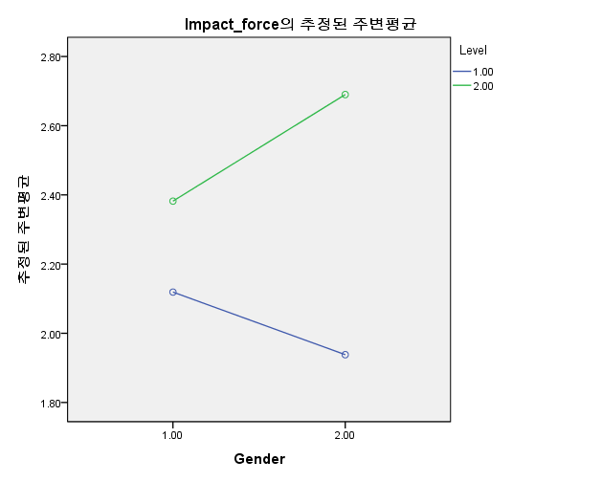
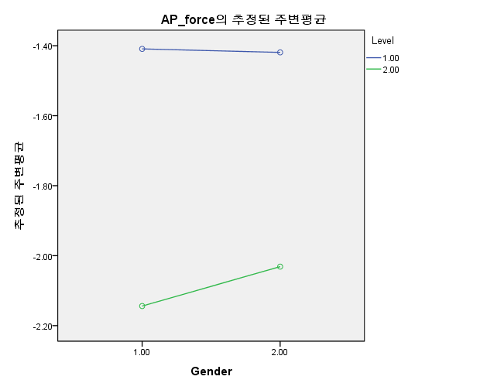
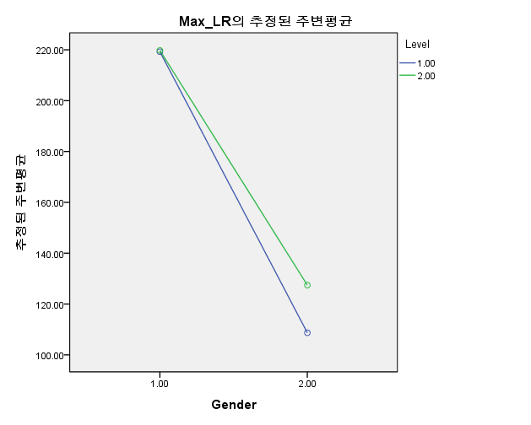
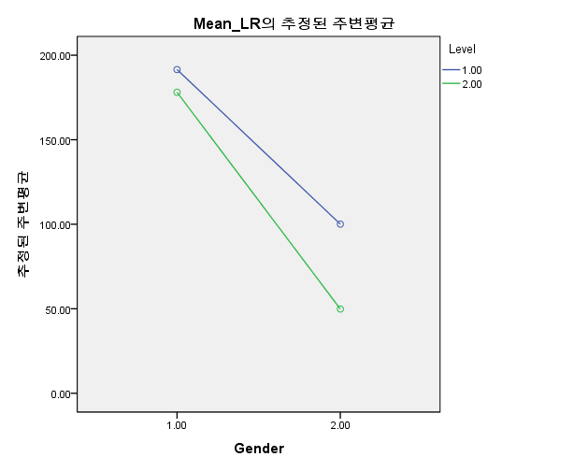
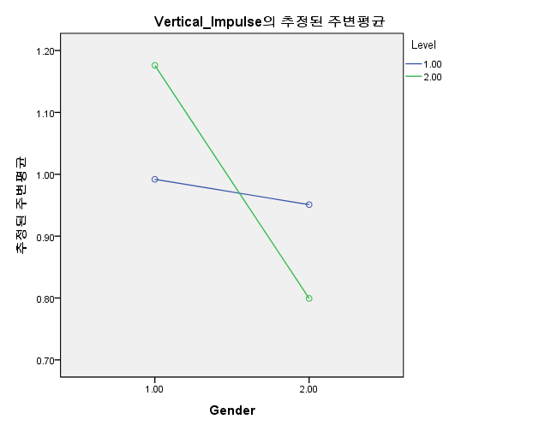
 |  | Group#
ShoeB？ | Roundheel | Elite_male | 1 | Int_male | 2 | Elite_female | 3 | Int_female | 4
ShoeC | Flattedheel
ShoeD | Standardheel |  | Peak impact force |  |  | Peak shear(A-P) force |  |  | Max loading rate |  | Mean loading rate |  |  | Vertical impulse
 |  |  | unit | BW |  | unit | BW |  | unit | BW/s | unit | BW/s |  | unit | BW*s

 |  | Group# | Right | Left |  | Right | Left |  | Right | Left | Right | Left |  | Right | Left
Elite_male | S_1 | 1 | 2.03 | 2.02 |  | -1.22 | -1.31 |  | 200.9 | 187.4 | 164.7 | 156.0 |  | 0.77 | 0.77
 | S_2 | 1 | 2.39 | 2.46 |  | -1.41 | -1.79 |  | 284.6 | 279.7 | 229.5 | 226.7 |  | 0.84 | 0.93
 | S_3 | 1 | 2.48 | 2.72 |  | -1.24 | -1.53 |  | 259.9 | 302.0 | 237.6 | 262.8 |  | 0.82 | 0.85
 | S_4 | 1 | 2.32 | 2.40 |  | -1.46 | -1.46 |  | 268.3 | 309.4 | 220.6 | 228.8 |  | 0.81 | 0.80
 | S_5 | 1 | 1.64 | 1.56 |  | -1.11 | -1.52 |  | 140.6 | 124.4 | 132.9 | 110.0 |  | 1.07 | 1.06
 | S_6 | 1 | 2.13 | 2.22 |  | -1.39 | -1.70 |  | 209.7 | 232.0 | 182.6 | 198.6 |  | 1.18 | 1.15
 | S_7 | 1 | 1.75 | 1.82 |  | -1.37 | -1.54 |  | 176.0 | 190.6 | 148.3 | 162.5 |  | 1.10 | 1.12
 | S_8 | 1 | 2.23 | 2.47 |  | -1.27 | -1.82 |  | 208.7 | 258.7 | 189.5 | 219.4 |  | 1.13 | 1.13
 | S_9 | 1 | 1.80 | 2.05 |  | -1.79 | -1.75 |  | 182.9 | 214.9 | 165.0 | 190.6 |  | 0.96 | 0.97
 | S_10 | 1 | 2.62 | 2.37 |  | -2.13 | -2.49 |  | 290.4 | 234.1 | 269.0 | 224.0 |  | 1.14 | 1.14
 | S_11 | 1 | 1.92 | 1.97 |  | -1.11 | -1.22 |  | 189.9 | 188.3 | 166.8 | 168.6 |  | 1.09 | 1.11
Int_male | S_1 | 2 | 2.42 | 2.32 |  | -1.91 | -2.23 |  | 273.8 | 251.9 | 252.2 | 252.8 |  | 0.98 | 0.93
 | S_2 | 2 | 3.00 | 3.47 |  | -2.57 | -2.76 |  | 154.7 | 153.5 | 108.4 | 126.6 |  | 1.06 | 1.22
 | S_3 | 2 | 1.88 | 1.77 |  | -1.44 | -1.69 |  | 219.8 | 198.5 | 194.3 | 184.6 |  | 0.99 | 1.05
 | S_4 | 2 | 2.50 | 2.78 |  | -2.38 | -2.94 |  | 268.6 | 171.0 | 117.4 | 95.4 |  | 1.35 | 1.30
 | S_5 | 2 | 2.30 | 2.75 |  | -2.19 | -2.49 |  | 187.5 | 199.4 | 108.4 | 128.2 |  | 1.07 | 1.05
 | S_6 | 2 | 1.97 | 2.48 |  | -2.46 | -2.73 |  | 154.8 | 117.0 | 92.1 | 85.1 |  | 1.07 | 1.24
 | S_7 | 2 | 2.06 | 2.74 |  | -2.44 | -3.14 |  | 174.7 | 151.1 | 92.8 | 94.1 |  | 1.19 | 1.12
 | S_8 | 2 | 2.32 | 2.38 |  | -2.02 | -2.60 |  | 231.1 | 205.3 | 229.6 | 92.9 |  | 1.13 | 1.22
 | S_9 | 2 | 1.96 | 1.85 |  | -2.15 | -2.41 |  | 171.6 | 146.4 | 180.7 | 95.1 |  | 1.27 | 1.24
 | S_10 | 2 | 2.78 | 2.60 |  | -1.84 | -2.11 |  | 289.2 | 292.3 | 268.8 | 257.7 |  | 1.31 | 1.46
 | S_11 | 2 | 3.27 | 3.09 |  | -2.96 | -2.82 |  | 195.3 | 180.0 | 112.0 | 106.7 |  | 1.26 | 1.25
 | S_12 | 2 | 2.20 | 1.86 |  | -2.41 | -2.94 |  | 263.1 | 212.1 | 221.8 | 190.6 |  | 1.30 | 1.13
 | S_13 | 2 | 2.21 | 2.32 |  | -2.19 | -2.52 |  | 216.0 | 234.5 | 219.0 | 226.2 |  | 1.17 | 1.16
 | S_14 | 2 | 2.69 | 2.81 |  | -1.58 | -1.84 |  | 294.1 | 320.5 | 276.4 | 283.0 |  | 1.31 | 1.31
 | S_15 | 2 | 2.17 | 2.13 |  | -1.62 | -1.84 |  | 202.2 | 199.0 | 197.0 | 204.9 |  | 1.18 | 1.15
Elite_female | S_1 | 3 | 1.87 | 1.70 |  | -1.97 | -2.29 |  | 98.4 | 87.3 | 114.56 | 103.51 |  | 0.94 | 0.92
 | S_2 | 3 | 1.73 | 1.75 |  | -1.50 | -1.69 |  | 112.6 | 105.4 | 95.41 | 92.43 |  | 0.96 | 0.94
 | S_3 | 3 | 1.94 | 1.95 |  | -1.20 | -1.29 |  | 89.8 | 88.0 | 94.39 | 97.82 |  | 0.82 | 0.82
 | S_4 | 3 | 1.93 | 2.03 |  | -1.94 | -1.92 |  | 108.9 | 108.9 | 105.02 | 110.35 |  | 1.04 | 1.03
 | S_5 | 3 | 2.25 | 2.19 |  | -1.65 | -1.72 |  | 125.4 | 118.3 | 119.78 | 116.28 |  | 0.98 | 0.97
 | S_6 | 3 | 2.00 | 2.10 |  | -1.14 | -1.25 |  | 109.3 | 106.3 | 98.88 | 104.78 |  | 1.01 | 0.97
 | S_7 | 3 | 2.09 | 2.28 |  | -1.49 | -1.67 |  | 101.3 | 105.6 | 59.99 | 65.92 |  | 0.76 | 0.80
 | S_8 | 3 | 1.86 | 2.02 |  | -1.25 | -1.43 |  | 100.8 | 122.3 | 93.23 | 111.15 |  | 0.94 | 1.00
 | S_9 | 3 | 1.79 | 1.91 |  | -1.07 | -1.28 |  | 90.7 | 102.1 | 90.45 | 97.06 |  | 1.23 | 0.89
 | S_10 | 3 | 2.23 | 2.29 |  | -1.22 | -1.43 |  | 149.1 | 144.0 | 135.09 | 139.48 |  | 0.97 | 0.96
 | S_11 | 3 | 1.63 | 1.85 |  | -1.18 | -1.28 |  | 109.4 | 122.8 | 94.14 | 116.52 |  | 0.81 | 0.83
Int_female | S_1 | 4 | 2.53 | 3.02 |  | -1.69 | -2.16 |  | 117.3 | 122.2 | 37.1 | 52.9 |  | 0.75 | 0.81
 | S_2 | 4 | 3.67 | 3.72 |  | -2.91 | -3.18 |  | 137.3 | 130.4 | 102.8 | 104.4 |  | 0.67 | 0.65
 | S_3 | 4 | 2.76 | 2.83 |  | -2.22 | -2.36 |  | 139.4 | 129.7 | 42.0 | 50.6 |  | 0.89 | 0.94
 | S_4 | 4 | 2.73 | 2.78 |  | -2.40 | -2.38 |  | 162.8 | 158.1 | 49.1 | 52.3 |  | 0.69 | 0.74
 | S_5 | 4 | 2.05 | 2.54 |  | -1.37 | -1.77 |  | 120.2 | 155.9 | 42.3 | 77.5 |  | 0.67 | 0.78
 | S_6 | 4 | 3.35 | 3.62 |  | -2.51 | -2.75 |  | 192.3 | 138.3 | 59.1 | 79.7 |  | 1.03 | 1.02
 | S_7 | 4 | 3.08 | 3.59 |  | -2.20 | -2.62 |  | 141.5 | 141.8 | 43.3 | 60.2 |  | 0.84 | 0.92
 | S_8 | 4 | 2.50 | 3.15 |  | -1.94 | -2.55 |  | 104.9 | 122.1 | 43.3 | 67.9 |  | 0.74 | 0.84
 | S_9 | 4 | 2.62 | 3.07 |  | -1.64 | -2.17 |  | 115.7 | 161.1 | 51.1 | 70.9 |  | 0.85 | 0.95
 | S_10 | 4 | 2.90 | 3.43 |  | -2.25 | -2.78 |  | 153.6 | 151.5 | 41.6 | 51.1 |  | 0.93 | 1.02
 | S_11 | 4 | 2.39 | 2.39 |  | -1.76 | -1.79 |  | 123.6 | 102.6 | 28.4 | 32.4 |  | 0.93 | 0.88
 | S_12 | 4 | 2.04 | 2.27 |  | -1.27 | -1.64 |  | 117.4 | 168.6 | 73.1 | 27.2 |  | 0.75 | 0.81
 | S_13 | 4 | 1.84 | 1.81 |  | -1.49 | -1.49 |  | 79.2 | 71.8 | 34.5 | 36.4 |  | 0.67 | 0.65
 | S_14 | 4 | 3.46 | 3.48 |  | -2.63 | -2.79 |  | 112.4 | 112.8 | 63.2 | 72.7 |  | 0.89 | 0.94
 | S_15 | 4 | 2.43 | 2.57 |  | -2.19 | -2.36 |  | 93.9 | 93.6 | 37.0 | 41.5 |  | 0.69 | 0.74
 |  |  | Peak impact force |  |  | Peak shear(A-P) force |  |  | Max loading rate |  | Mean loading rate |  |  | Vertical impulse
1 | Mean |  | 2.12 | 2.18 |  | -1.41 | -1.65 |  | 219.26 | 229.23 | 191.51 | 195.27 |  | 0.99 | 1.00
 | SD |  | 0.32 | 0.34 |  | 0.30 | 0.34 |  | 49.15 | 55.91 | 42.24 | 43.24 |  | 0.16 | 0.15

2 | Mean |  | 2.38 | 2.49 |  | -2.14 | -2.47 |  | 219.76 | 202.18 | 178.06 | 161.59 |  | 1.18 | 1.19
 | SD |  | 0.40 | 0.48 |  | 0.41 | 0.45 |  | 48.13 | 55.15 | 66.91 | 70.20 |  | 0.12 | 0.13

3 | Mean |  | 1.94 | 2.01 |  | -1.42 | -1.57 |  | 108.70 | 110.09 | 100.09 | 105.03 |  | 0.95 | 0.92
 | SD |  | 0.19 | 0.20 |  | 0.32 | 0.33 |  | 16.84 | 16.29 | 19.20 | 18.21 |  | 0.13 | 0.08

4 | Mean |  | 2.69 | 2.95 |  | -2.03 | -2.32 |  | 127.45 | 130.71 | 49.86 | 58.51 |  | 0.80 | 0.85
 | SD |  | 0.53 | 0.56 |  | 0.48 | 0.49 |  | 28.26 | 27.34 | 18.72 | 20.68 |  | 0.12 | 0.12

 | Right direction |  | Peak impact force |  |  |  |  |  |  |  | Peak shear(A-P) force |  |  |  |  |  | Max loading rate |  |  |  |  |  | Mean loading rate |  |  |  |  |  | Vertical impulse
 |  |  | 개체-간 효과 검정 |  |  |  |  |  |  |  | 개체-간 효과 검정 |  |  |  |  |  | 개체-간 효과 검정 |  |  |  |  |  | 개체-간 효과 검정 |  |  |  |  |  | 개체-간 효과 검정
 |  |  | 종속 변수:Impact_force |  |  |  |  |  |  |  | 종속 변수:AP_force |  |  |  |  |  | 종속 변수:Max_LR |  |  |  |  |  | 종속 변수:Mean_LR |  |  |  |  |  | 종속 변수:Vertical_Impulse
 |  |  | 소스 | 제 III 유형 제곱합 | 자유도 | 평균 제곱 | F | 유의확률 |  |  | 소스 | 제 III 유형 제곱합 | 자유도 | 평균 제곱 | F | 유의확률 | 소스 | 제 III 유형 제곱합 | 자유도 | 평균 제곱 | F | 유의확률 | 소스 | 제 III 유형 제곱합 | 자유도 | 평균 제곱 | F | 유의확률 | 소스 | 제 III 유형 제곱합 | 자유도 | 평균 제곱 | F | 유의확률
 |  |  | 수정 모형 | 4.159 | 3 | 1.386 | 8.716 | 0.000 |  |  | 수정 모형 | 5.854 | 3 | 1.951 | 12.236 | 0.000 | 수정 모형 | 132348.739 | 3 | 44116.246 | 29.994 | 0.000 | 수정 모형 | 182087.106 | 3 | 60695.702 | 32.694 | 0.000 | 수정 모형 | 1.077 | 3 | 0.359 | 21.445 | 0.000
 |  |  | 절편 | 264.456 | 1 | 264.456 | 1662.787 | 0.000 |  |  | 절편 | 155.637 | 1 | 155.637 | 975.868 | 0.000 | 절편 | 1446434.220 | 1 | 1446434.220 | 983.405 | 0.000 | 절편 | 856368.776 | 1 | 856368.776 | 461.285 | 0.000 | 절편 | 48.711 | 1 | 48.711 | 2910.597 | 0.000
 |  |  | Gender | 0.051 | 1 | 0.051 | 0.322 | 0.573 |  |  | Gender | 0.033 | 1 | 0.033 | 0.210 | 0.649 | Gender | 130626.630 | 1 | 130626.630 | 88.811 | 0.000 | Gender | 153039.241 | 1 | 153039.241 | 82.435 | 0.000 | Gender | 0.553 | 1 | 0.553 | 33.061 | 0.000
 |  |  | Level | 3.267 | 1 | 3.267 | 20.543 | 0.000 |  |  | Level | 5.759 | 1 | 5.759 | 36.107 | 0.000 | Level | 1174.158 | 1 | 1174.158 | 0.798 | 0.376 | Level | 12861.401 | 1 | 12861.401 | 6.928 | 0.011 | Level | 0.003 | 1 | 0.003 | 0.202 | 0.655
 |  |  | Gender * Level | 0.758 | 1 | 0.758 | 4.769 | 0.034 |  |  | Gender * Level | 0.048 | 1 | 0.048 | 0.299 | 0.587 | Gender * Level | 1054.553 | 1 | 1054.553 | 0.717 | 0.401 | Gender * Level | 4293.711 | 1 | 4293.711 | 2.313 | 0.135 | Gender * Level | 0.358 | 1 | 0.358 | 21.374 | 0.000
 |  |  | 오차 | 7.634 | 48 | 0.159 |  |  |  |  | 오차 | 7.655 | 48 | 0.159 |  |  | 오차 | 70600.432 | 48 | 1470.842 |  |  | 오차 | 89111.272 | 48 | 1856.485 |  |  | 오차 | 0.803 | 48 | 0.017
 |  |  | 합계 | 292.003 | 52 |  |  |  |  |  | 합계 | 182.494 | 52 |  |  |  | 합계 | 1697464.620 | 52 |  |  |  | 합계 | 1115564.850 | 52 |  |  |  | 합계 | 51.899 | 52
 |  |  | 수정 합계 | 11.793 | 51 |  |  |  |  |  | 수정 합계 | 13.510 | 51 |  |  |  | 수정 합계 | 202949.171 | 51 |  |  |  | 수정 합계 | 271198.378 | 51 |  |  |  | 수정 합계 | 1.880 | 51

Knee joint
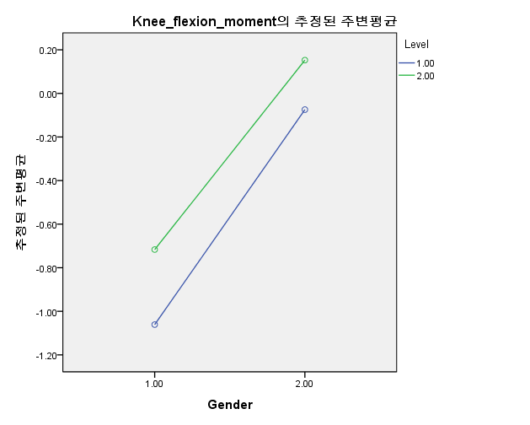
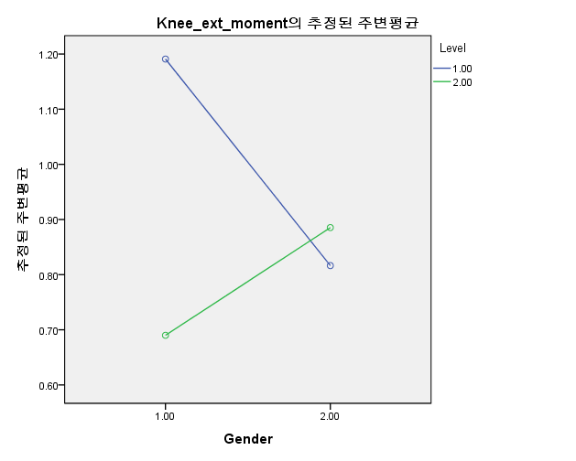
 |  | Group#
 |  | Elite_male | 1 | Int_male | 2 | Elite_female | 3 | Int_female | 4

 |  |  | Peak knee flexion moment |  |  | Peak knee extension moment
 |  |  | unit | BW/kg |  | unit | BW/kg

 |  | Group# | Right | Left |  | Right | Left
Elite_male | S_1 | 1 | -1.14 | -1.04 |  | 0.83 | 1.06
 | S_2 | 1 | -0.99 | -0.47 |  | 2.05 | 2.20
 | S_3 | 1 | -1.24 | -1.01 |  | 1.02 | 1.09
 | S_4 | 1 | -1.16 | -0.92 |  | 1.00 | 0.97
 | S_5 | 1 | -0.78 | -0.81 |  | 1.36 | 1.10
 | S_6 | 1 | -1.03 | -0.99 |  | 1.03 | 0.87
 | S_7 | 1 | -0.92 | -0.60 |  | 1.47 | 1.50
 | S_8 | 1 | -0.84 | -0.49 |  | 2.07 | 2.17
 | S_9 | 1 | -0.89 | -1.03 |  | 0.88 | 0.78
 | S_10 | 1 | -1.67 | -1.26 |  | 0.12 | 0.55
 | S_11 | 1 | -1.01 | -1.06 |  | 1.27 | 1.69
Int_male | S_1 | 2 | -1.15 | -0.65 |  | 1.08 | 1.05
 | S_2 | 2 | -0.52 | -0.78 |  | 1.00 | 0.98
 | S_3 | 2 | -0.48 | -0.88 |  | 0.36 | 0.56
 | S_4 | 2 | -1.57 | -0.74 |  | 0.24 | 0.44
 | S_5 | 2 | -0.60 | -0.07 |  | 0.58 | 0.74
 | S_6 | 2 | -0.51 | -0.35 |  | 0.93 | 1.13
 | S_7 | 2 | -0.45 | -0.40 |  | 0.54 | 0.59
 | S_8 | 2 | -0.51 | -0.19 |  | 0.55 | 0.78
 | S_9 | 2 | -0.85 | -0.45 |  | 0.48 | 0.55
 | S_10 | 2 | -0.51 | -0.49 |  | 1.11 | 1.33
 | S_11 | 2 | -0.23 | -0.05 |  | 1.02 | 1.12
 | S_12 | 2 | -0.94 | -0.67 |  | 0.49 | 0.39
 | S_13 | 2 | -0.58 | -0.41 |  | 0.30 | 0.46
 | S_14 | 2 | -1.23 | -0.95 |  | 0.79 | 0.86
 | S_15 | 2 | -0.62 | -0.77 |  | 0.88 | 1.04
Elite_female | S_1 | 3 | 0.38 | 0.98 |  | 0.08 | 0.32
 | S_2 | 3 | 0.75 | -0.33 |  | 0.66 | 1.03
 | S_3 | 3 | -0.55 | -0.31 |  | 0.59 | 0.99
 | S_4 | 3 | -0.14 | -0.95 |  | 0.92 | 0.96
 | S_5 | 3 | -0.23 | -0.18 |  | 1.48 | 0.23
 | S_6 | 3 | -0.77 | -0.55 |  | 0.82 | 0.96
 | S_7 | 3 | 0.37 | -0.14 |  | 1.61 | 1.20
 | S_8 | 3 | -0.61 | 0.61 |  | 0.90 | 0.83
 | S_9 | 3 | 0.08 | -0.05 |  | 0.63 | 0.97
 | S_10 | 3 | 0.06 | 0.50 |  | 0.40 | 1.21
 | S_11 | 3 | -0.16 | 0.66 |  | 0.89 | 0.91
Int_female | S_1 | 4 | 0.61 | -0.28 |  | 1.07 | 1.03
 | S_2 | 4 | -0.53 | 0.23 |  | 0.88 | 1.03
 | S_3 | 4 | -0.03 | 0.61 |  | 0.76 | 0.60
 | S_4 | 4 | 0.41 | -0.55 |  | 1.10 | 1.30
 | S_5 | 4 | -0.80 | 0.59 |  | 0.88 | 0.92
 | S_6 | 4 | 0.99 | -0.42 |  | 1.31 | 1.36
 | S_7 | 4 | -0.34 | 0.84 |  | 0.35 | 0.43
 | S_8 | 4 | -0.33 | 0.60 |  | 0.93 | 1.07
 | S_9 | 4 | 0.12 | -0.19 |  | 1.07 | 1.13
 | S_10 | 4 | 0.87 | 1.07 |  | 1.06 | 1.00
 | S_11 | 4 | 0.65 | 0.49 |  | 1.50 | 2.01
 | S_12 | 4 | 0.01 | 0.01 |  | 0.50 | 0.87
 | S_13 | 4 | -0.24 | -0.15 |  | 0.64 | 0.75
 | S_14 | 4 | 0.66 | -0.15 |  | 0.63 | 1.09
 | S_15 | 4 | 0.24 | 0.32 |  | 0.60 | 0.59
 |  |  | Peak knee flexion moment |  |  | Peak knee extension moment
1 | Mean |  | -1.06 | -0.88 |  | 1.19 | 1.27
 | SD |  | 0.25 | 0.26 |  | 0.55 | 0.55

2 | Mean |  | -0.72 | -0.52 |  | 0.69 | 0.80
 | SD |  | 0.36 | 0.28 |  | 0.30 | 0.30

3 | Mean |  | -0.07 | 0.02 |  | 0.82 | 0.88
 | SD |  | 0.46 | 0.59 |  | 0.44 | 0.32

4 | Mean |  | 0.15 | 0.20 |  | 0.89 | 1.01
 | SD |  | 0.54 | 0.49 |  | 0.31 | 0.38

 | Right direction |  | Peak knee flexion moment |  |  |  |  |  |  | Peak knee extension moment
 |  |  | 개체-간 효과 검정 |  |  |  |  |  |  | 개체-간 효과 검정
 |  |  | 종속 변수:Knee_flexion_moment |  |  |  |  |  |  | 종속 변수:Knee_ext_moment
 |  |  | 소스 | 제 III 유형 제곱합 | 자유도 | 평균 제곱 | F | 유의확률 |  | 소스 | 제 III 유형 제곱합 | 자유도 | 평균 제곱 | F | 유의확률
 |  |  | 수정 모형 | 12.055 | 3 | 4.018 | 22.314 | 0.000 |  | 수정 모형 | 1.650 | 3 | 0.550 | 3.469 | 0.023
 |  |  | 절편 | 9.164 | 1 | 9.164 | 50.889 | 0.000 |  | 절편 | 40.727 | 1 | 40.727 | 256.886 | 0.000
 |  |  | Gender | 10.927 | 1 | 10.927 | 60.677 | 0.000 |  | Gender | 0.102 | 1 | 0.102 | 0.643 | 0.427
 |  |  | Level | 1.036 | 1 | 1.036 | 5.754 | 0.020 |  | Level | 0.592 | 1 | 0.592 | 3.734 | 0.059
 |  |  | Gender * Level | 0.043 | 1 | 0.043 | 0.241 | 0.625 |  | Gender * Level | 1.030 | 1 | 1.030 | 6.500 | 0.014
 |  |  | 오차 | 8.644 | 48 | 0.180 |  |  |  | 오차 | 7.610 | 48 | 0.159
 |  |  | 합계 | 29.140 | 52 |  |  |  |  | 합계 | 49.440 | 52
 |  |  | 수정 합계 | 20.699 | 51 |  |  |  |  | 수정 합계 | 9.260 | 51

Interaction
Peak impact |  |  |  | Knee extension moment
2.19 | 0.34 |  |  | 1.27 | 0.55
2.01 | 0.2 |  |  | 0.87 | 0.32
2.49 | 0.48 |  |  | 0.8 | 0.3
2.95 | 0.56 |  |  | 1.01 | 0.38

 | Skilled | Unskilled | SD
Male | 1.27 | 0.8 | 0.34 | 0.3
Female | 0.87 | 1.01 | 0.2 | 0.38

